AII Mesa Primaria
ANEXO II

MESA MULTIFUNCIONAL PARA ALUMNO DE PRIMARIA

24"

24"

ESPECIFICACIONES:

DESCRIPCIÓN GENERAL: Mesa multifuncional para alumno de primaria de 24" x 24" con una altura total de 27.5"

CUBIERTA: Fabricada en triplay de pino de primera de 19 mm de espesor, acabado en laminado plástico de 1/32" de espesor de color oyamel, la periferia de la cubierta con moldura plástica tipo T color negro esquinas redondeadas y diseño tipo boomerang. ( Ver las dimensiones de la cubierta en dibujo 1) incluye 2 ranuras para portalápices de 20 cms de longitud ( Ver detalle 7 ) en los cantos de 24" a una distancia de 8 cms del vértice central.
PATAS: 3 patas fabricadas con tubular redondo de 1" cal 14 ( Ver detalle 1 ) con un dobles en la parte superior para recibir placa de 4" X 6" cal. 12 soldada al tubular ( Ver detalle 2 y ubicación de placas en dibujo 2 ). Cada pata tendrá 2 refuerzos en semiflecha de 3/8" en forma de V soldado al tubular y a la placa superior ( Ver detalle 4 ). Las placas estarán fijadas a la cubierta con 4 pijas de cabeza hexagonal de 3/4" de longitud y 7/16" de diámetro (Ver detalle 3 ). El acabado de la estructura metálica será en pintura epoxica micropulverizada horneada color negro. Refuerzo con un tubo de 3/4" calibre 18 de 1.03 metros de desarrollo (Ver detalle 11) con un solo dobles en pata de vértice central (Ver detalle 9 y 12 ). El refuerzo estará a una altura de 10" de la parte inferior hacia la parte superior (Ver detalle 10). El refuerzo deberá estar soldado a las 3 patas con corte en sus 2 extremos para unión perfecta a tubo redondo. (Ver detalle 8 y dibujo 3). Las patas deberán contar con regatón metálico ajustable niquelado con deslizamiento en nylon ( Detalles 5 y 6 )
La mesa deberá entregarse armada

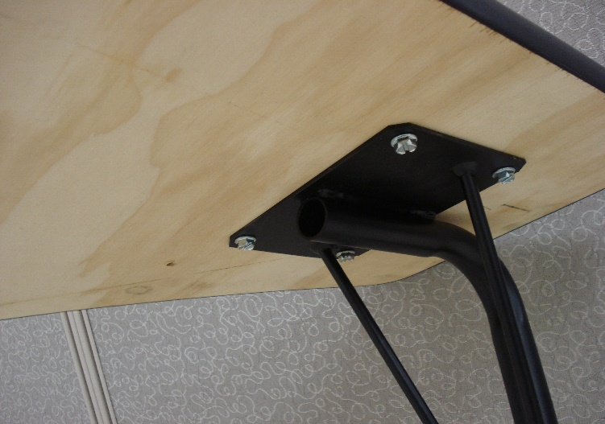
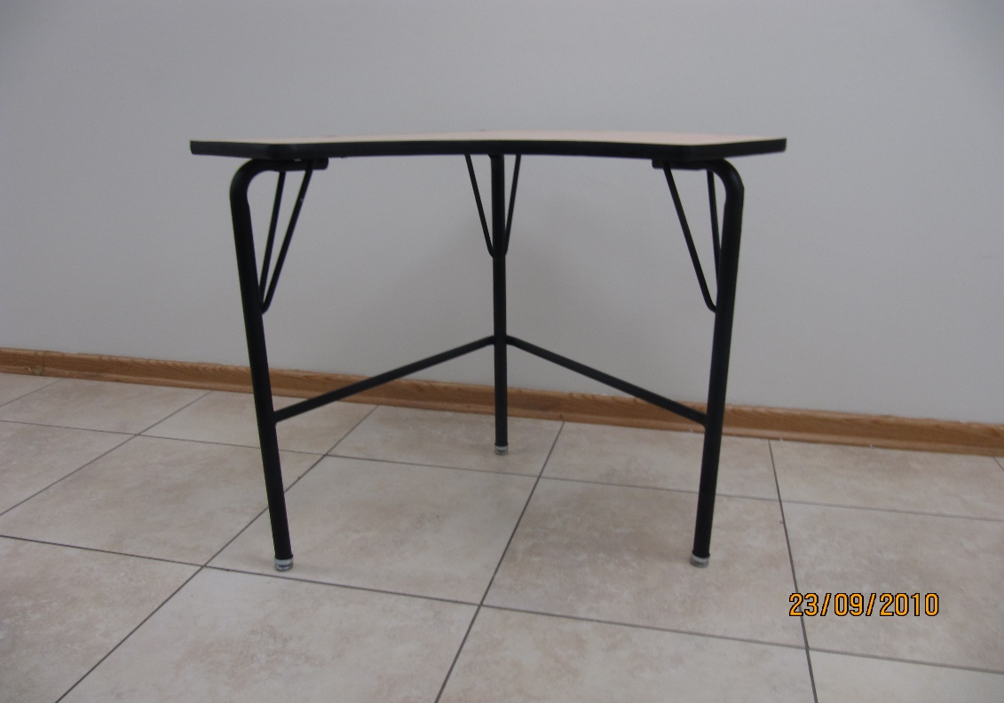
Detalle 3

Detalle 2

Detalle 1

Detalle 4

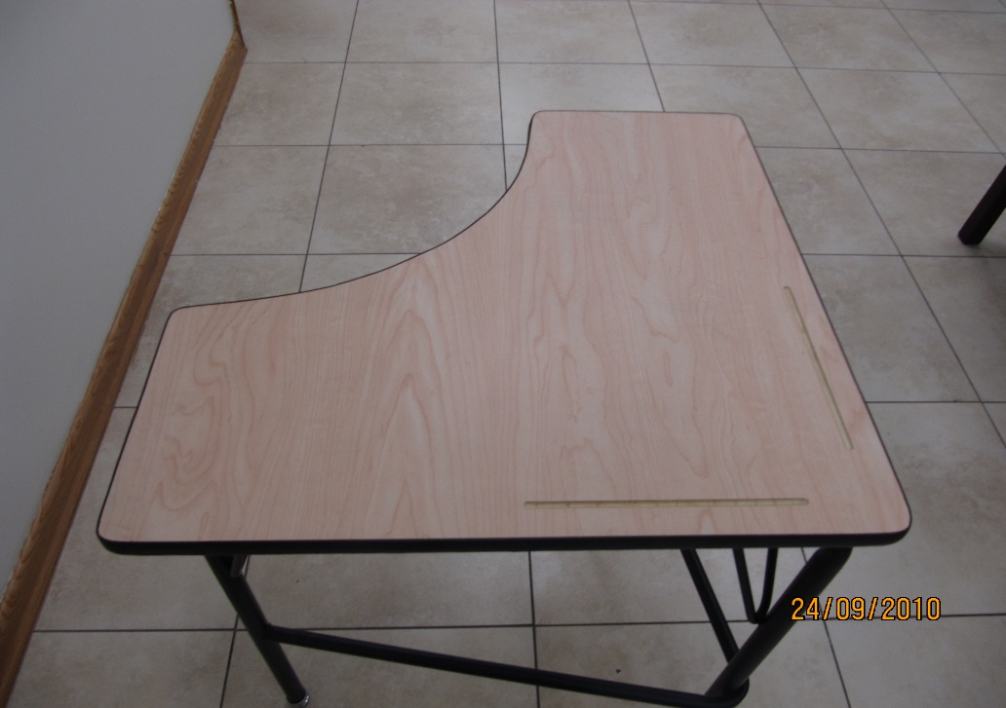

Detalle 7

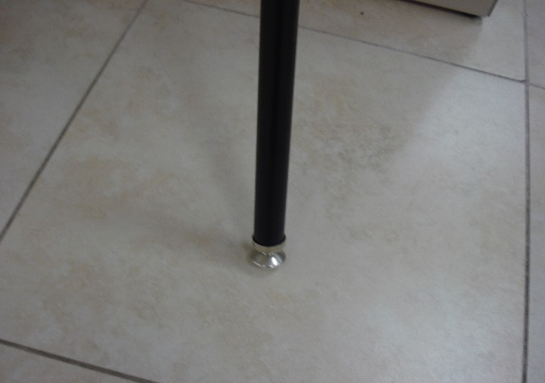
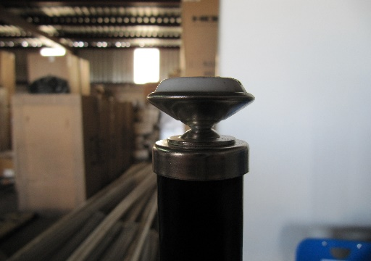

Detalle 5

Detalle 6
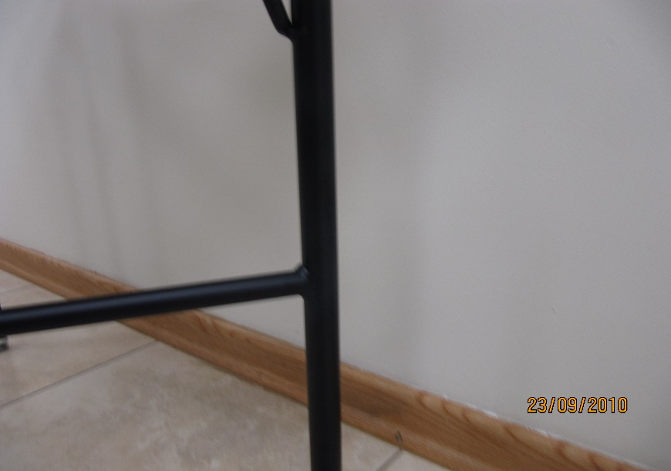
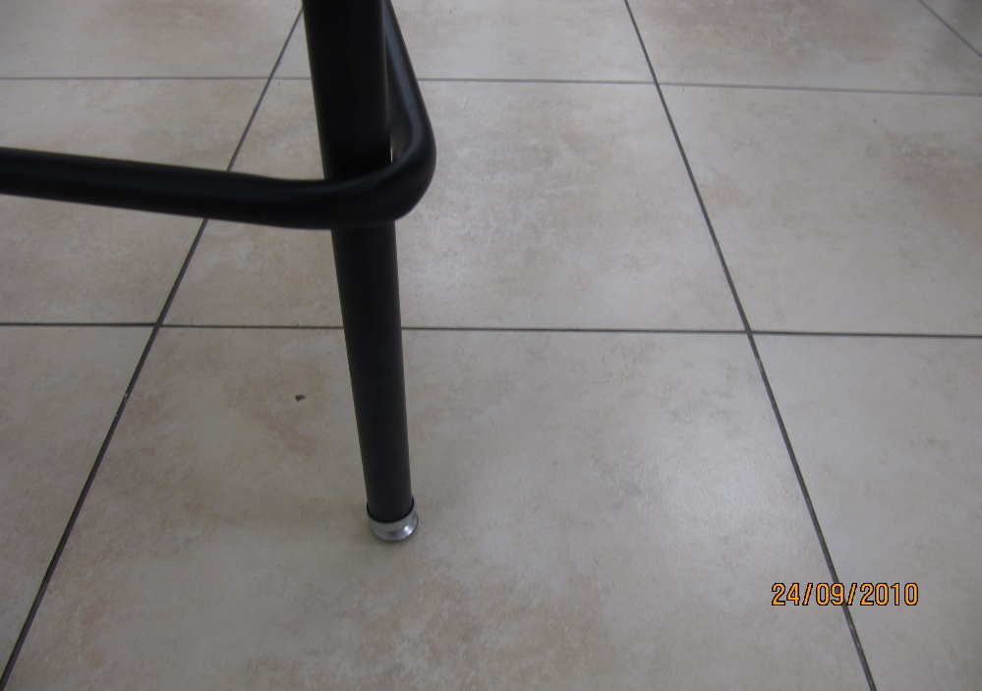

Detalle 9

Detalle 8

Dibujo 3

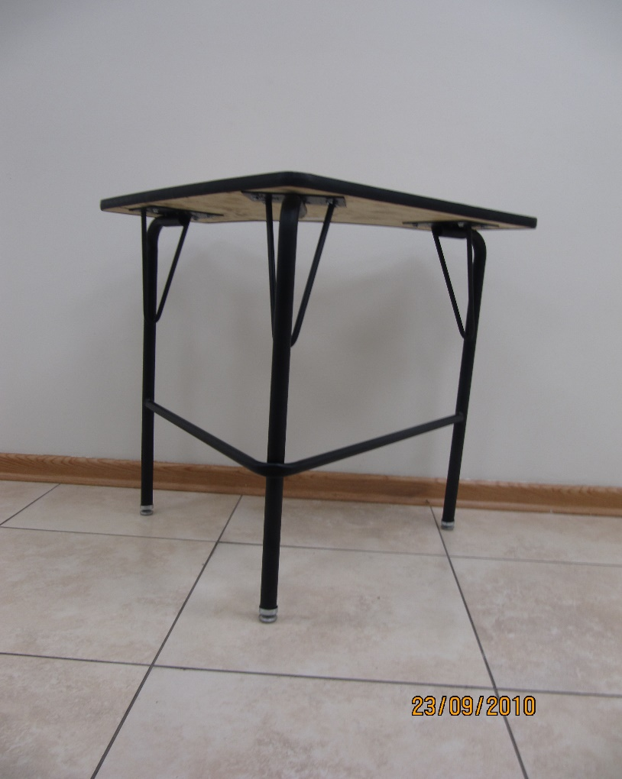

Detalle 11

Detalle 12

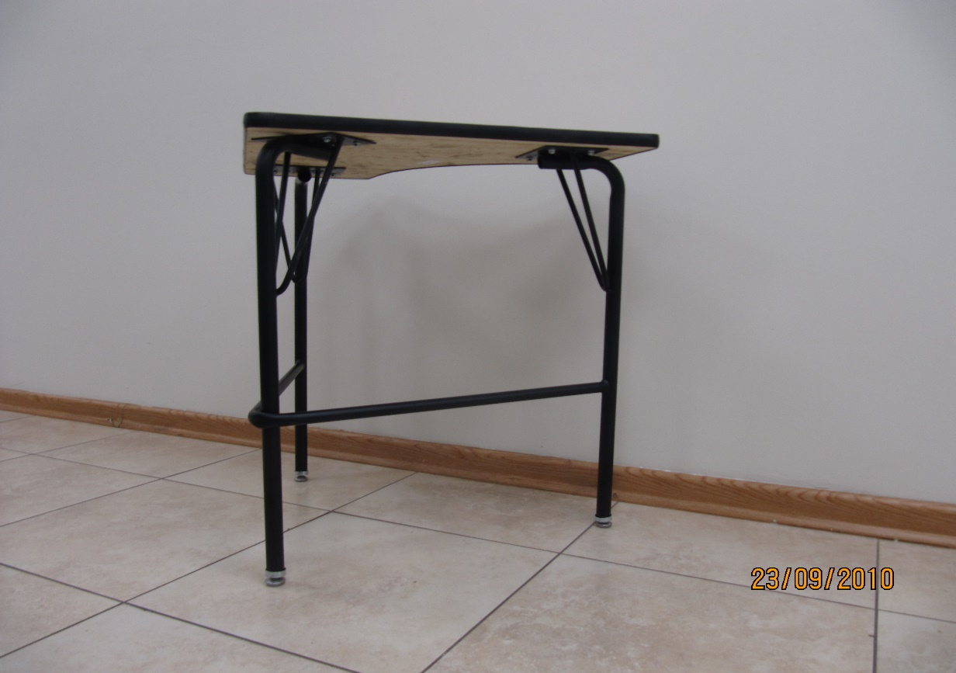

Detalle 10

Dimensiones de cubierta
Dibujo 1

Placas de cubierta
Dibujo 2

Mesa Secundaria
ANEXO II

MESA MULTIFUNCIONAL PARA ALUMNO DE SECUNDARIA

24"

24"

ESPECIFICACIONES:

DESCRIPCIÓN GENERAL: Mesa multifuncional para alumno de secundaria de 24" x 24" con una altura total de 29.5"

CUBIERTA: Fabricada en triplay de pino de primera de 19 mm de espesor, acabado en laminado plástico de 1/32" de espesor de color oyamel, la periferia de la cubierta con moldura plástica tipo T color negro esquinas redondeadas y diseño tipo boomerang. ( Ver las dimensiones de la cubierta en dibujo 1) incluye 2 ranuras para portalápices de 20 cms de longitud ( Ver detalle 7 ) en los cantos de 24" a una distancia de 8 cms del vértice central.

PATAS: 3 patas fabricadas con tubular redondo de 1" cal 14 ( Ver detalle 1 ) con un dobles en la parte superior para recibir placa de 4" X 6" cal. 12 soldada al tubular ( Ver detalle 2 y ubicación de placas en dibujo 2 ). Cada pata tendrá 2 refuerzos en semiflecha de 3/8" en forma de V soldado al tubular y a la placa superior ( Ver detalle 4 ). Las placas estarán fijadas a la cubierta con 4 pijas de cabeza hexagonal de 3/4" de longitud y 7/16" de diámetro (Ver detalle 3 ). El acabado de la estructura metálica será en pintura epoxica micropulverizada horneada color negro. Refuerzo con un tubo de 3/4" calibre 18 de 1.03 metros de desarrollo (Ver detalle 11) con un solo dobles en pata de vértice central (Ver detalle 9 y 12 ). El refuerzo estará a una altura de 10" de la parte inferior hacia la parte superior (Ver detalle 10). El refuerzo deberá estar soldado a las 3 patas con corte en sus 2 extremos para unión perfecta a tubo redondo. (Ver detalle 8 y dibujo 3). Las patas deberán contar con regatón metálico ajustable niquelado con deslizamiento en nylon ( Detalles 5 y 6 )

La mesa deberá entregarse armada


Detalle 3

Detalle 2

Detalle 1

Detalle 4

Detalle 7

Detalle 5

Detalle 6

Detalle 9

Detalle 8

Dibujo 3

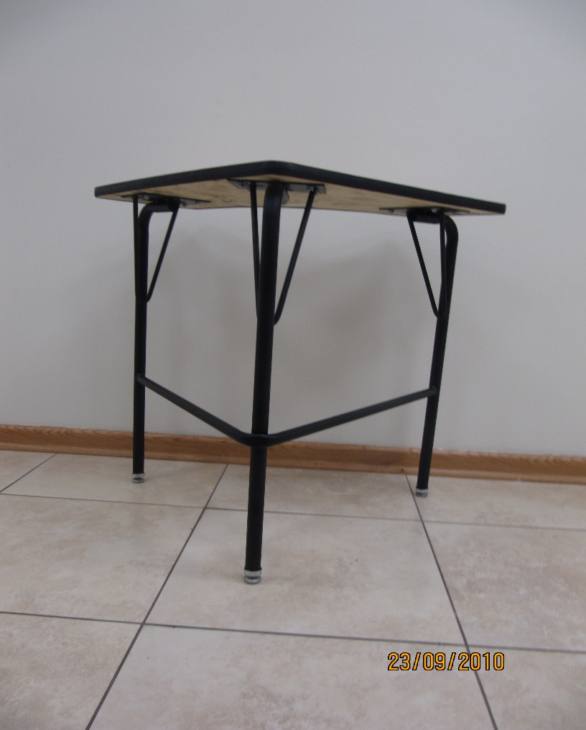

Detalle 11

Detalle 12

Detalle 10

Dimensiones de cubierta
Dibujo 1

Placas de cubierta
Dibujo 2

mesa infantil
ANEXO II
MESA INFANTIL
MESA INFANTIL de 0.60 de ancho X 1.20 de largo X 0.50 M de altura 1. CUBIERTA: base de triplay de pino de primera de 19 mm de espesor, acabado en laminado plástico de 1/32" de espesor de color gris, la periferia de la cubierta con moldura plásticade PVC color negro. 2.- ESTRUCTURA METÁLICA: Patas de sección cuadrada de 25.4 mm (1“) lámina negra cal. 18. Con acabado a base de pintura electrostática micropulverizada horneada a 200° C color negro, previamente lavada y fosfatizada incluye regatón de polipropileno de alto impacto color negro para embutir. 3.- MARCO PERIMETRAL: A base de cuatro largueros dos longitudinales y dos transversales de sección rectangular de 25.4 x 50.8 mm (1” x 2”) lámina negra cal. 18. Con acabado a base de pintura electrostática micropulverizada horneada a 200ºC color negro, previamente lavada y fosfatizada incluye 10 orejas fabricadas en lámina cal. No.14 con barreno para pijas 5/8”, para fijar cubierta a estructura.

1
2
1
3

